关系图
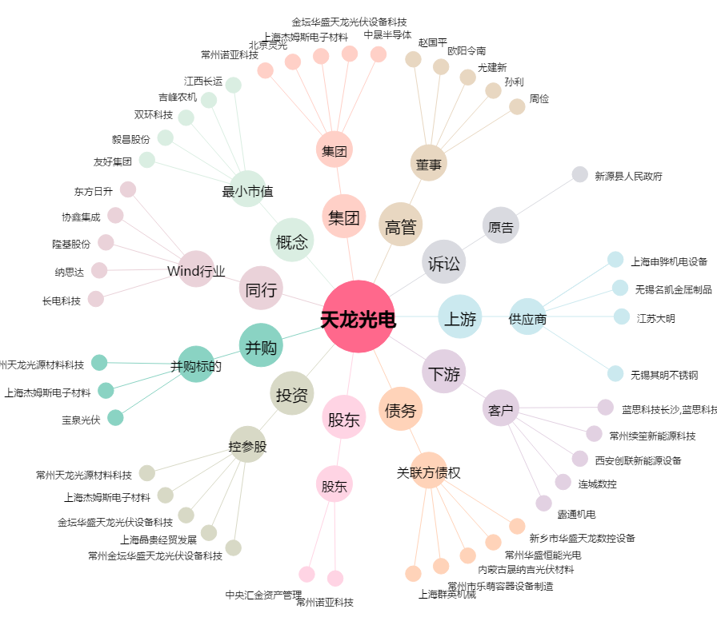
天龙光电[300029.SZ] - 关系概览图

